Cover
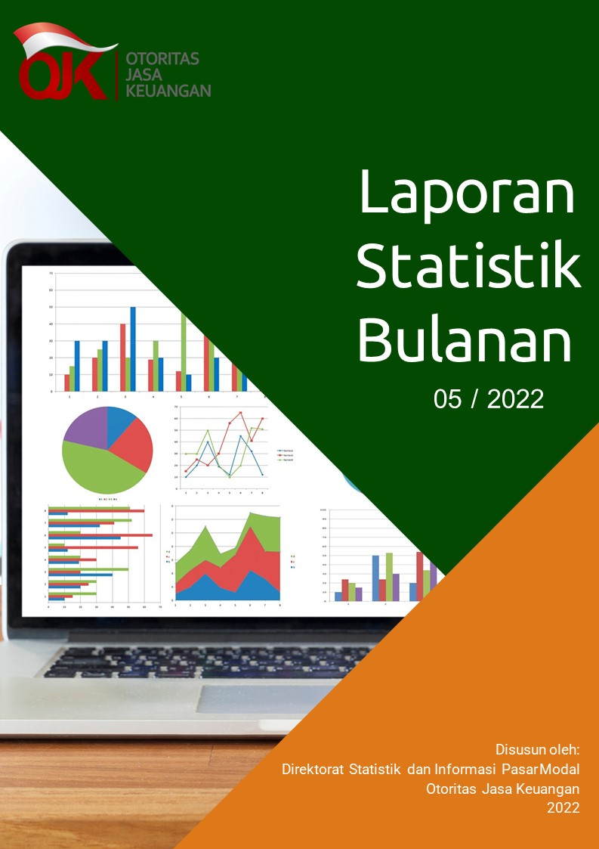

Disclaimer
STATISTIK PASAR MODAL BULAN MEI 2022

Disclaimer
OJK dalam publikasi Statistik Bulanan Pasar Modal telah berupaya memastikan kualitas data. Namun demikian, OJK tidak bertanggung jawab dalam hal terdapat ketidakakuratan atau ketidaklengkapan dalam penyajian data pada publikasi ini. OJK juga tidak bertanggung jawab atas kerugian yang ditimbulkan dari penggunaan data pada publikasi ini.

 | Direktorat Statistik dan Informasi Pasar Modal

